Database
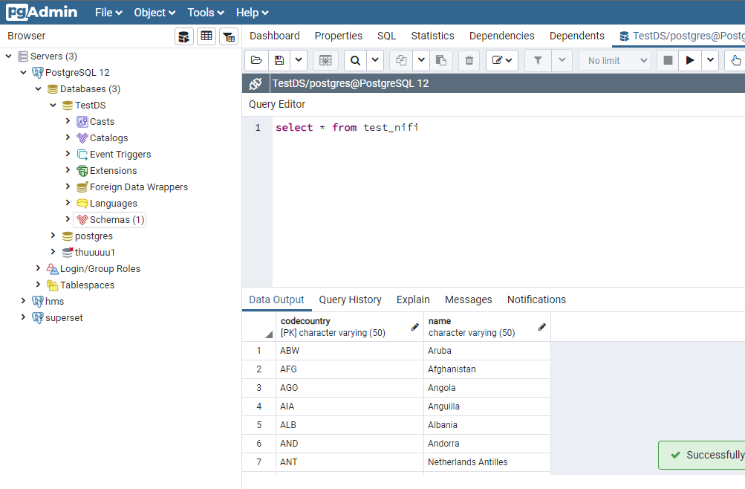
Dữ liệu MySQL
 | DB: world
 | table: countrylanguage

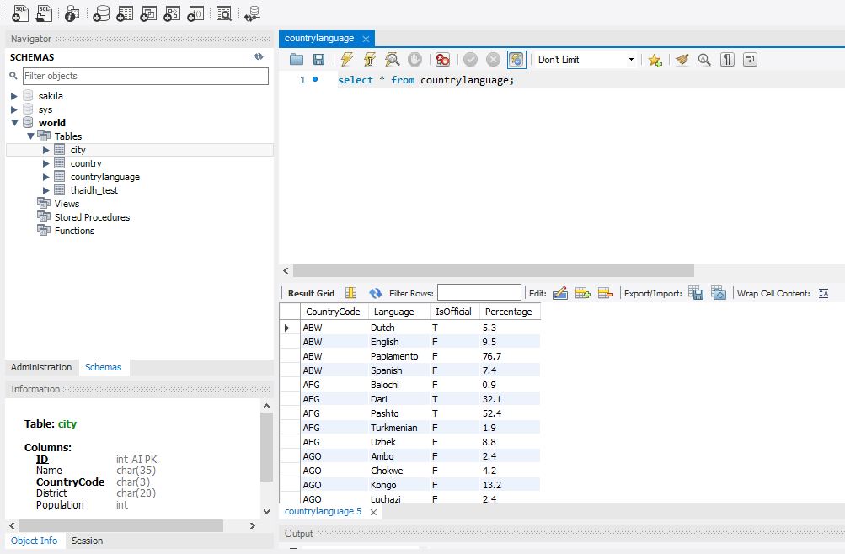

Dữ liệu PostgreSQL
 | DB: TestDS
 | table: test_nifi

Connection
Tạo 3 NiFi flow configuration
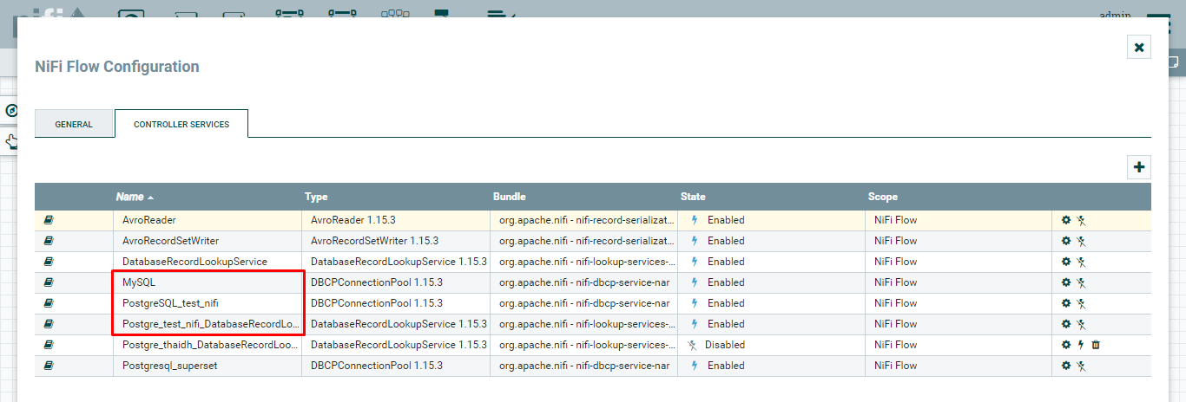

MySQL
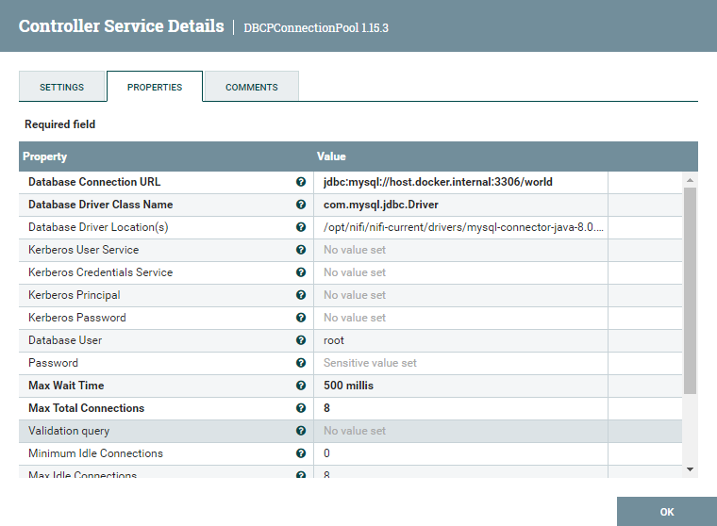

Thực hiện connect MySQL DB 'world'

PostgreSQL_test_nifi
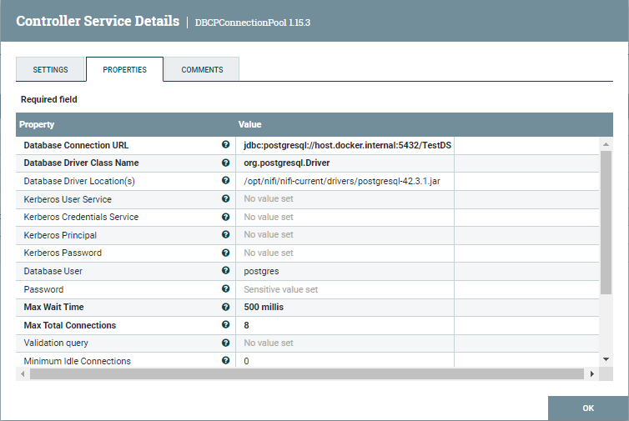

Thực hiện connect PostgreSQL DB 'TestDS'

Postgre_test_nifi_DatabaseRecordLookupService
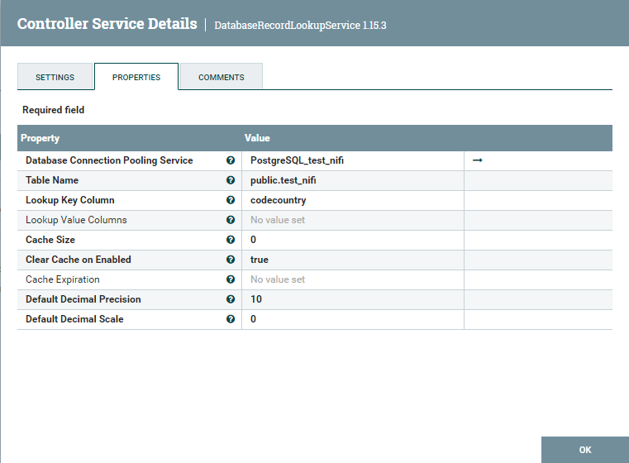

Thực hiện select dư liệu table test_nifi và lookup dữ liệu theo field codecountry

Flow

Tạo flow với 2 processor là QueryDatabaseTableRecord, LookupRecord
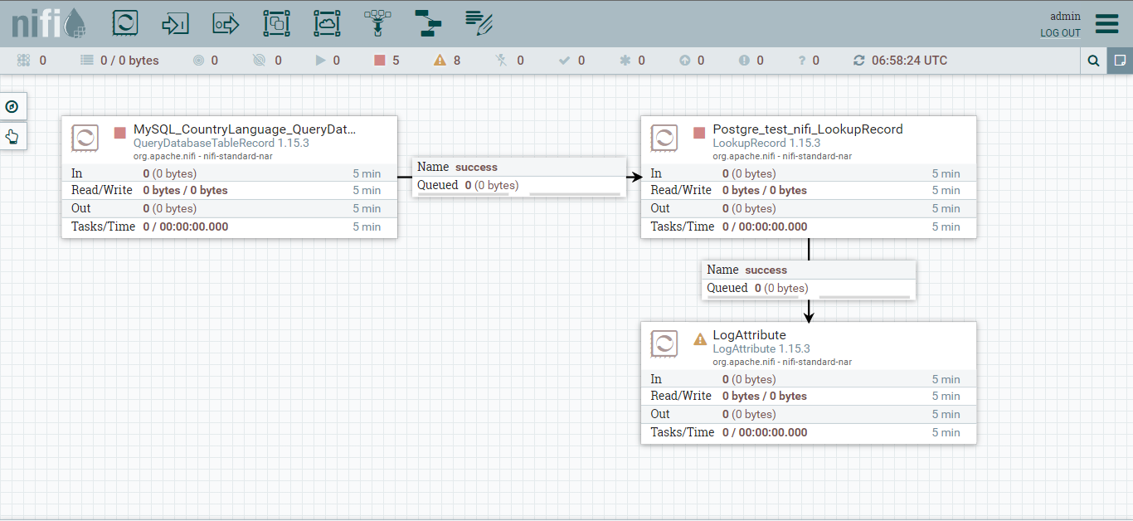

Config processor QueryDatabaseTableRecord
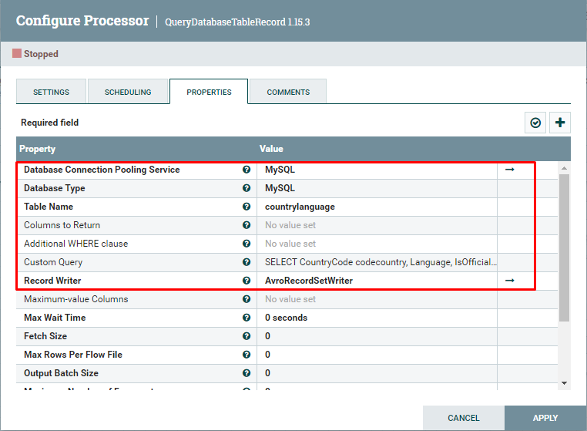
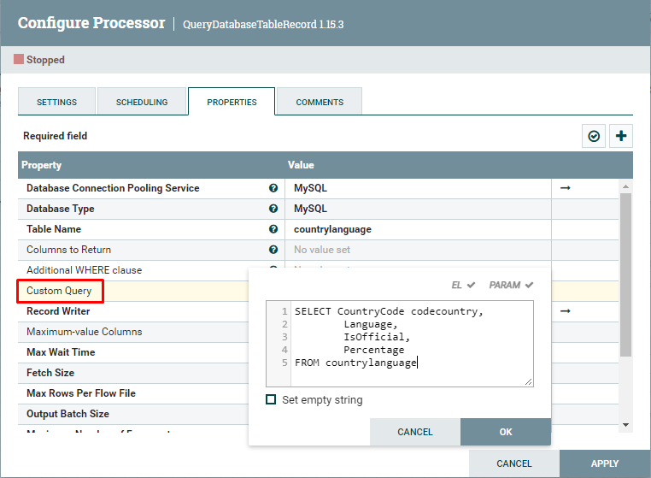

Connect vào MySQL và thực hiện select table countrylanguage. Đặt alias cho field CountryCode là codecountry để làm khóa chính thực hiện join

Config processor LookupRecord
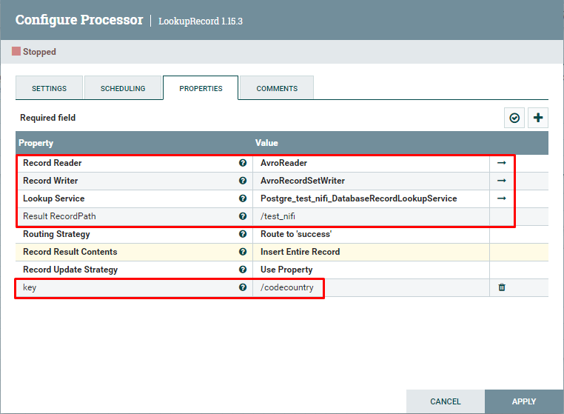

Connect vào PostgreSQL và thực hiện query table test_nifi. Lấy field codecountry để làm khóa chính thực hiện join

Kết quả sau khi join

